Sheet1
 | 负责美工 | 完成状态 | 图片参考
限制美联储国策树 | 辉之万物 | Y | 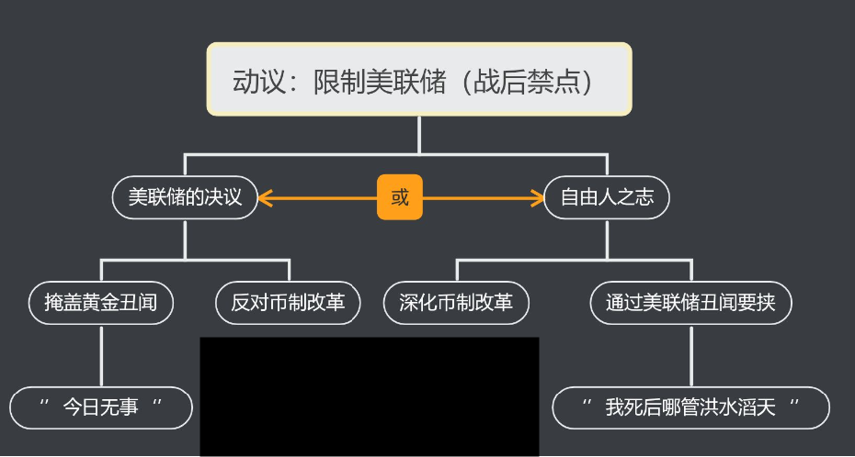
美国开局国策树 | 秋棱 | 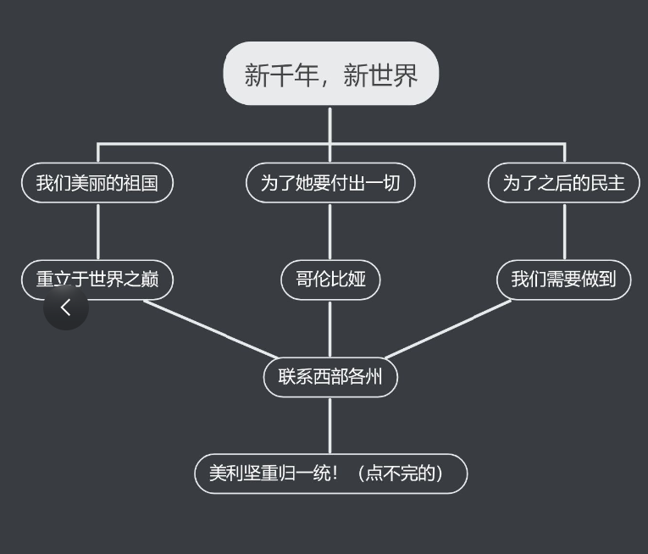 N
美国战前国策树 | CORE | 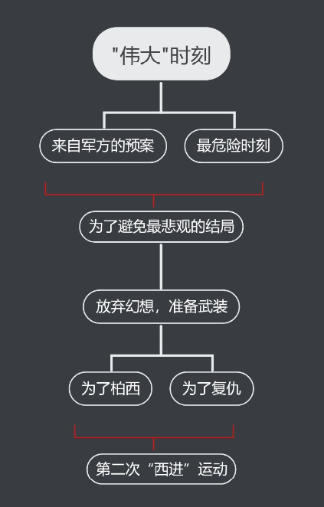 N
美国战时国策树 | 无 | 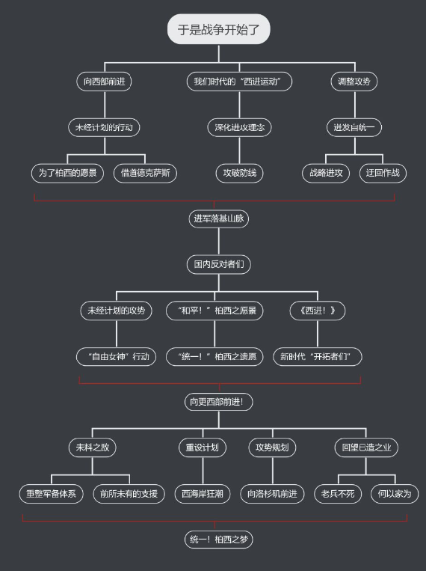 N
企业线开始国策树 | 无 | N
蒂姆考利上任国策树 | 无 | 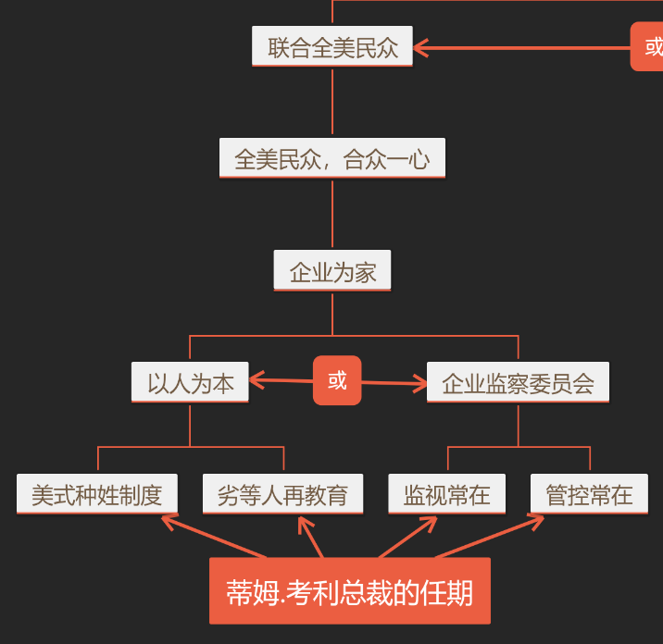 N
联合爱迪生企业线 | 无 | 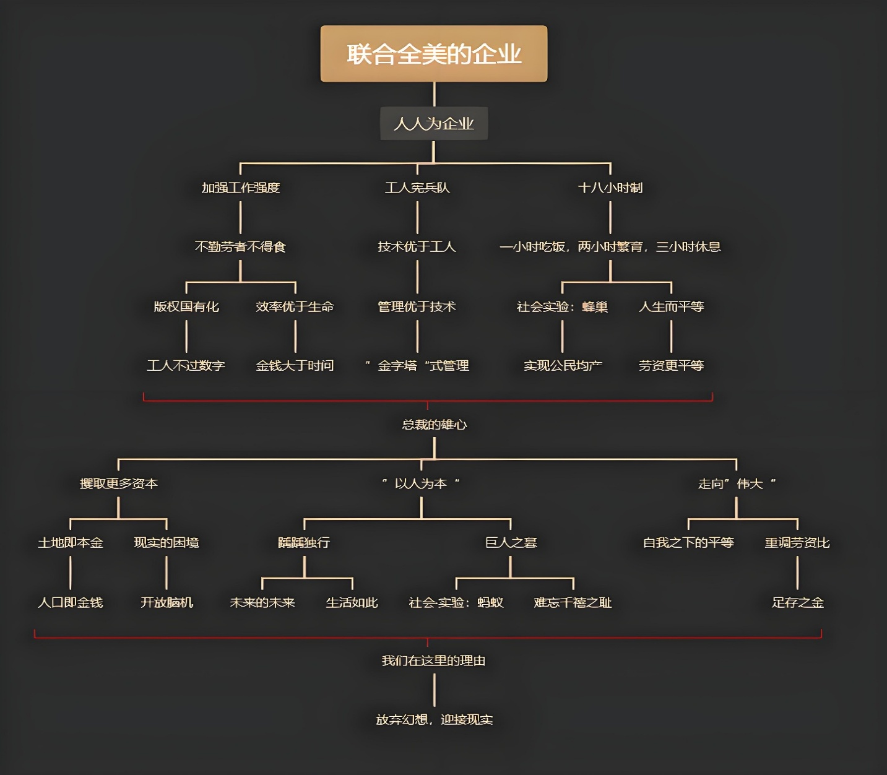 N

